美術規格
物件Layer類型
類別 | 類別 | 方式 | 規則
Dead | 死亡 | 觸發 | 踩在敵人上方時玩家可以跳躍
Water | 水域 | 觸發 | 載裡面切換為水中狀態
End | 終點 | 觸發 | 觸碰到會結束遊戲

物件Layer類型
類別 | 類別 | 規則
Enemy | 敵人 | 踩在敵人上方時玩家可以跳躍
Ground | 地面 | 踩在地面上方時玩家可以跳躍
Object | 觸發物 | 不能踩但是可以碰撞的東西

物件碰撞規則
有打勾可以碰撞
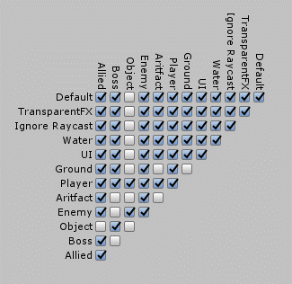 Enemy

